상품제안서
롤리 에폭 젤펜 | 상품코드: S39138

 |  |  |  |  |  |  | 02-713-8555 | www.synergygift.co.kr
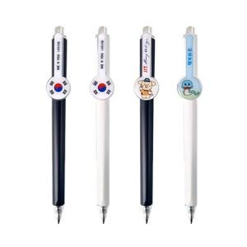

【상세/제작정보】 | <p><span style="font-size: 14pt;">※ 바디 실크1도 + 에폭시인쇄 기본 포함</span></p><p><span style="font-size: 12pt;">&nbsp;</span></p><p><span style="font-size: 14pt;">※ 기본수량 미만 발주 진행시 별도 문의 바랍니다.</span></p><p><span style="font-size: 14pt;">※ 운임비 별도 발생 됩니다.</span></p>

【인쇄/포장옵션】 | 바디 실크1도+에폭시 / OPP(비닐)

【공급단가】 | 수량 | 500~ | 1,000~ | 3,000~ | 5,000~ | 10,000~
*VAT별도 | 화이트 | 610원 | 600원 | 580원 | 560원 | 540원
 | 블랙 | 610원 | 600원 | 580원 | 560원 | 540원

【상품 URL】 | https://www.synergygift.co.kr:443/src/goods_detail.php?gdno=39138

